2번
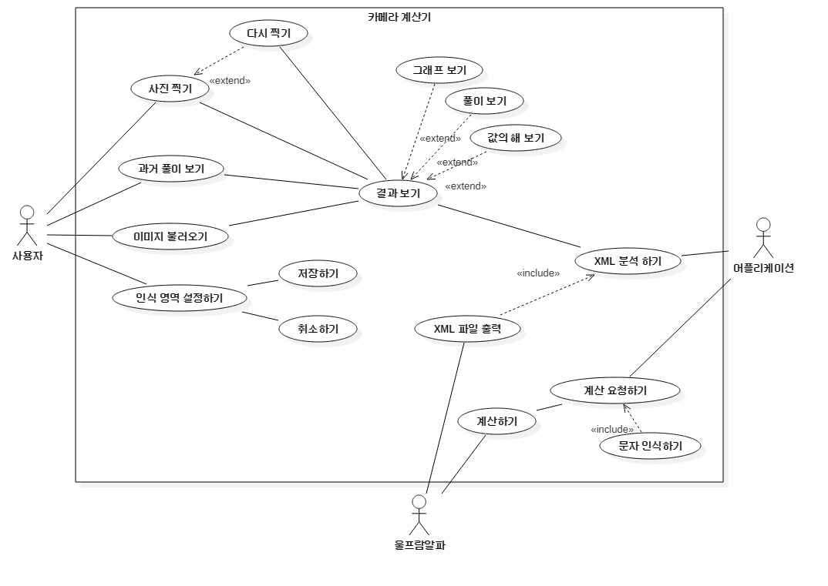
1. 이미지에서 문제를 인식해야 한다.
 | 1.1 카메라로 수식을 촬영하여 인식
 |  | 1. 1. 1. 기본으로 지정된 구역이 있고, 사용자가 인식할 구역을 임의로 지정할 수 있어야 한다.
 |  | 1.1.2. 컴퓨터 화면 이미지에서 수식을 인식할 수 있어야 한다.
 |  | 1.1.3. 책 이미지에서 수식을 인식할 수 있어야 한다.
 |  | 1.1.4. 손으로 쓴 수식 이미지에서 수식을 인식할 수 있어야 한다.
 |  | 1.1.5. 서술형 문제를 인식 해야 한다.
 |  |  | 1.1.5.1. 식이 지문에 나와있는 문제를 인식할 수 있어야 한다.
 |  |  | 1.1.5.2. 식을 만들어야 하는 문제를 인식할 수 있어야 한다.
 | 1.2 저장된 이미지를 불러와 수식을 인식
 |  | 1.2.1. 저장된 이미지를 앨범에서 불러올 수 있어야 한다.
 |  |  | 1.2.1.1. 시간에 따른 순서대로 보여줄 수 있어야 한다.
 |  |  | 1.2.1.2. 이름 순서대로 보여줄 수 있어야 한다.
 |  |  | 1.2.1.3. 최근 불러온 순서대로 보여줄 수 있어야 한다.
 |  |  |  | 1.2.1.3.1. 사용한 적이 없다면 시간 순서대로 보여줄 수 있어야 한다.
 |  |  |  | 1.2.1.3.2. 최근 불러온 기록을 지울 수 있어야 한다.
 |  | 1.2.2.불러온 이미지에서 수식을 찾아야 한다.
 |  |  | 1.2.2.1. 저장된 이미지의 수식이 있는 부분을 지정할 수 있어야 한다.
 |  |  | 1.2.2.2. 수식이 있는 사진만을 따로 인식하여 불러올 수 있어야 한다.

2.원하는 결과를 출력해 주어야 한다.
 | 2.1. 보여줄수 있는 결과(값의 해, 그래프, 풀이) 중 사용자가 원하는 결과를 표시해 주어야 한다.

 | 2.2. 사용자 편의성에 맞게 결과를 표시해 주어야 한다.
 |  | 2.2.1. 사용자가 답, 그래프, 풀이 중에 여러 가지를 선택할 수 있도록, 기능을 제공해야 한다.
 |  | 2.2.2. 결과의 길이가 길다면 스크롤뷰로 보여줄 수 있어야 한다.
 | 2.3. 수식을 인식하면 사용자가 원하는 수식이 맞는지 확인할 수 있어야 한다.
 |  | 2.3.1. 수식이 맞는 경우 원하는 결과를 보여줄 수 있어야 한다.
 |  | 2.3.2. 수식이 다른 경우에도 원하는 결과를 보여줄 수 있게 해야 한다.
 |  |  | 2.3.2.1. 다시 촬영할 수 있도록 해주어야 한다.
 |  |  | 2.3.2.2. 어플리케이션이 촬영 결과와 유사한 수식을 제시해주어야 한다.
 |  |  | 2.3.2.3. 사용자가 수식을 수정할 수 있어야 한다.

4. 사용자 편의성을 갖추어야 한다.
 | 4.1 사용 설명을 제공해야 한다.
 | 4.3 과거의 풀이를 확인할 수 있어야 한다.
 |  | 4.3.1. 시간 순서대로 풀이를 보여줄 수 있어야 한다.
 |  |  | 4.3.1.1. 최근 순서대로 보여줄 수 있어야 한다.
 |  |  | 4.3.1.2. 오래된 순서대로 보여줄 수 있어야 한다.
 |  | 4.3.2. 많이 열어본 순서대로 보여줄 수 있어야 한다.
 |  | 4.3.3. 과거의 풀이를 즐겨찾기하여 모아 볼 수 있어야 한다.

5.여러 수학 기호를 인식할 수 있어야 한다. (+,-,*등등)

6.여러 연산을 지원 해야한다.

